Tabelle1

 | Bewegung eines Körpers im Weg-Zeit-Diagramm

Name: |  |  |  |  |  |  | Datum: | 2021-01-18
Klasse:

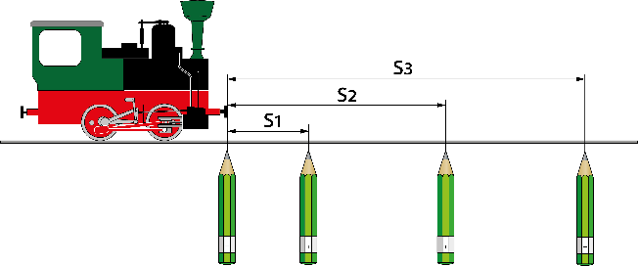
 |  |  |  |  | 1. Trage deinen Namen und deine Klasse ein.
 |  |  |  |  | 2. Übertrage deine Messwerte in die Wertetabelle.
 |  |  |  |  | 3. Drucke dein Blatt aus.

Wertetabelle: |  | t in s | 0 | 3 | 6 | 9 | 12 | 15
 |  | S in cm | 0 | 19 | 38 | 57 | 76 | 96

